Отчёт
Отчёт по результатам анализа рекламных кампаний |  |  |  |  |  |  |  |  |  |  |  |  |  |  |  |  |  | 2025-06-28

Проект: | Skylore

Цель анализа: | Провести первичную оценку эффективности рекламных кампаний.
 | Оценка качества трафика и окупаемости рекламных инвестиций.
 | Расчёт кумулятивного ARPU на 1, 14 и 30 день для самой успешной рекламной кампании, оптимизированных под покупки

Анализ проводился на основании данных о регистрации пользователей за январь 2021 год и покупкам, совершённым ими за 2021 год.

Ключевые метрики оценки эффективности рекламных кампаний: ROI и Срок окупаемости.

Сравнительный обзор кампаний
Кампания | Канал | Регион | Тип | План, $ | Фактические затраты, $ | Отклонение от плана, $ | Количество регистраций | CPI | Payers | Paying Share | Выручка | Выручка за вычетом платёжных комиссий | Сумма комиссии | Доля комиссии в выручке | ARPU | ARPPU | ROI | Срок окупаемости рекламных кампаний
BRA_MS1_install | MS1 | Brazil | install | 100 | 99.12 | 0.88 | 11459 | 0.009 | 25 | 0.20% | 381.39 | 294.53 | 86.86 | 0.23 | 0.03 | 15.26 | 1.97 | 51
BRA_MS1_purchase | MS1 | Brazil | purchase | 400 | 398.67 | 1.33 | 1139 | 0.35 | 18 | 1.60% | 598.49 | 468.53 | 129.96 | 0.22 | 0.53 | 33.25 | 0.18 | 191
RUS_MS1_install | MS1 | Russia | install | 200 | 246.3 | -46.3 | 12646 | 0.019 | 50 | 0.40% | 944.43 | 762.91 | 181.52 | 0.19 | 0.07 | 18.89 | 2.1 | 118
RUS_MS1_purchase | MS1 | Russia | purchase | 500 | 616.77 | -116.77 | 1580 | 0.39 | 48 | 3.00% | 1074.25 | 822.1 | 252.15 | 0.23 | 0.68 | 22.38 | 0.33 | 273
UKR_MS1_install | MS1 | Ukraine | install | 100 | 99.43 | 0.57 | 6789 | 0.015 | 33 | 0.50% | 138.64 | 107.6 | 31.04 | 0.22 | 0.02 | 4.2 | 0.08 | 259
UKR_MS1_purchase | MS1 | Ukraine | purchase | 500 | 348.13 | 151.87 | 258 | 1.349 | 11 | 4.30% | 1311.73 | 997.33 | 314.4 | 0.24 | 5.08 | 119.25 | 1.86 | 161
BRA_MS2_install | MS2 | Brazil | install | 100 | 81.15 | 18.85 | 152 | 0.534 | 6 | 3.90% | 19.16 | 15.2 | 3.96 | 0.21 | 0.13 | 3.19 | -0.81 | не окупилась
ENG_MS2_install | MS2 | English_speaking | install | 100 | 99.95 | 0.05 | 407 | 0.246 | 4 | 1.00% | 33.67 | 25.63 | 8.04 | 0.24 | 0.08 | 8.42 | -0.74 | не окупилась
Total |  |  |  | 2000 | 1989.52 | 10.48 | 34430 |  | 195 |  | 4501.76 | 3493.83 | 1007.93

Заключение:

В рамках проведённого анализа наиболее успешными оказались кампании BRA_MS1_install, RUS_MS1_install и UKR_MS1_purchase. Они демонстрируют высокий ROI и окупаемость в разумные сроки при приемлемом уровне CPI и сильной монетизации со стороны привлечённой аудитории. В частности, UKR_MS1_purchase показывает, что даже дорогой трафик может быть оправдан при высокой конверсии и платёжеспособности пользователей. В то же время, кампании RUS_MS1_purchase, UKR_MS1_install и BRA_MS1_purchase требуют пересмотра подхода: низкая эффективность может быть следствием слабой сегментации или недостаточной конверсии. Кампании BRA_MS2_install и ENG_MS2_install оказались убыточными, что в связке с высоким CPI и низкими метриками вовлечения указывает на нерелевантный трафик или слабую адаптацию к целевой аудитории.

ROI. Возврат инвестиций
 | ROI
BRA_MS2_install | -0.81
ENG_MS2_install | -0.74
UKR_MS1_install | 0.08
BRA_MS1_purchase | 0.18
RUS_MS1_purchase | 0.33
UKR_MS1_purchase | 1.86
BRA_MS1_install | 1.97
RUS_MS1_install | 2.1
Срок окупаемости рекламных кампаний (в днях)
 | Payback
BRA_MS2_install | 0
ENG_MS2_install | 0
RUS_MS1_purchase | 273
UKR_MS1_install | 259
BRA_MS1_purchase | 191
UKR_MS1_purchase | 161
RUS_MS1_install | 118
BRA_MS1_install | 51

Самой эффективной кампанией по результатам анализа является BRA_MS1_install: она достигает окупаемости всего за 58 дней и демонстрирует высокий ROI = 1.97. Несмотря на низкие значения Paying Share (0.2%) и ARPU (0.03 $), кампания показывает высокий ARPPU (15.26 $), что означает: хотя платит лишь небольшой процент пользователей, те, кто платит — приносят значительную выручку. Дополнительно, стоимость привлечения пользователя (CPI) составляет всего 0.09 $, что делает кампанию самой дешёвой по трафику среди всех рассмотренных. Всё это указывает на то, что кампания эффективно привлекает релевантных пользователей, среди которых есть платящие игроки.

Кампания RUS_MS1_install демонстрирует наивысший ROI = 2.1, что указывает на высокую эффективность с точки зрения возврата инвестиций. Однако длительный срок окупаемости в 118 дней снижает инвестиционную привлекательность в краткосрочной перспективе. Стоимость привлечения пользователя (CPI = 0.19) остаётся одной из самых низких среди сравниваемых кампаний. При этом, несмотря на схожий масштаб с предыдущей кампанией, качество аудитории у RUS_MS1_install заметно выше: Paying Share: 0.4% ; ARPU: 0.07; ARPPU: 18.89 . В совокупности эти метрики указывают на то, что RUS_MS1_install привлекает более монетизируемую аудиторию, несмотря на более длительный горизонт окупаемости.

Также высоким ROI (1.86) выделяется кампания, оптимизированная на покупки, UKR_MS1_purchase. Её срок окупаемости составляет 161 день, что меньше среднего срока окупаемости, для окупившихся кампаний -- 175 дней. Данная кампания имеет самый дорогой CPI -- 1.35 и лучшие метрики монетизации: Paying Share: 4.3% ; ARPU: 5.08; ARPPU: 119.25 . Данная кампания эффективно конвертирует даже дорогой трафик в высокую выручку, особенно в долгосрочной перспективе, и может рассматриваться как референсная кампания.

Кампании RUS_MS1_purchase, UKR_MS1_install и BRA_MS1_purchase показали низкий ROI и превышающие средний сроки окупаемости, что указывает на слабую эффективность и необходимость пересмотра их стратегии.

Кампании BRA_MS2_install и ENG_MS2_install показали отрицательный ROI, что свидетельствует об их убыточности. Обе кампании относятся к каналу MS2 и были оптимизированы под установки. Для них характерны низкий объём регистраций, а также самый высокий CPI среди install-кампаний (0.534 $ и 0.246 $ соответственно). При этом наблюдаются низкие значения ARPU и Paying Share, что говорит о слабом вовлечении пользователей и низкой конверсии в первую покупку. Всё это может указывать на некачественный или нерелевантный трафик, слабую адаптацию под целевой рынок.

Анализ показал, что среди трёх purchase-кампаний наилучшие показатели эффективности продемонстрировала UKR_MS1_purchase.
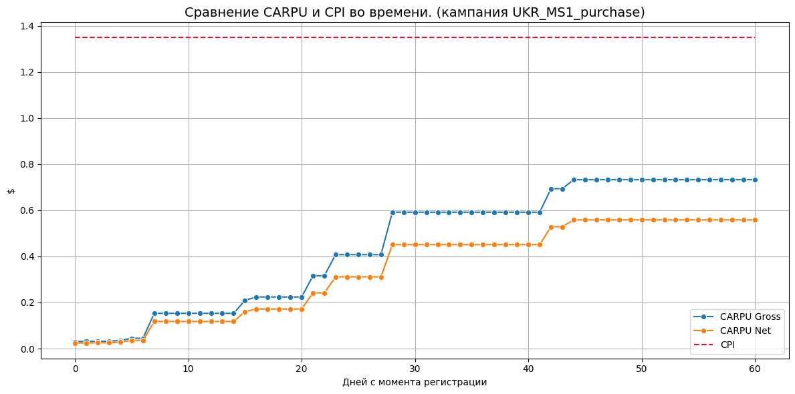
 |  |  |  |  |  |  |  |  |  |  |  | Кумулятивный ARPU на 1, 14 и 30 день. Кампания UKR_MS1_purchase.
 |  |  |  |  |  |  |  |  |  |  |  | days_since_reg | CARPU_gross | CARPU_net | Recoupment
 |  |  |  |  |  |  |  |  |  |  |  | 7 | 0.15 | 0.12 | 0.09
 |  |  |  |  |  |  |  |  |  |  |  | 14 | 0.15 | 0.12 | 0.09
 |  |  |  |  |  |  |  |  |  |  |  | 30 | 0.59 | 0.45 | 0.33

 |  |  |  |  |  |  |  |  |  |  |  | Кампания UKR_MS1_purchase, оптимизированная под покупки, демонстрирует постепенный рост СARPU. На 7 день после регистрации пользователей чистый СARPU составил 0.12$, грязный СARPU - 0.15$. К 14 дню значения не изменились, что говорит об отсутствии новых оплат в этот период. Однако к 30 дню наблюдается значительный прирост: чистый СARPU достиг 0.45$, грязный - 0.59$. Что говорит о наличии «длинного хвоста» в монетизации - часть пользователей совершают покупки значительно позже регистрации. С учётом стоимости привлечения одного пользователя (CPI = 1.35$), к 30 дню кампании удаётся вернуть около 33% затрат. Это говорит о потенциальной окупаемости при длительном горизонте. Посмотрим на СARPU в динамике.

Gross = с комиссией, Net = за вычетом.

График показывает, что рост СARPU происходит неравномерно и ступенчато, что может свидетельствовать о влиянии отдельных «китов» (крупных плательщиков) на монетизацию кампании. При этом общая динамика положительная - доход на пользователя растёт со временем.

На горизонте в 60 дней СARPU Net стабилизируется на уровне 0.56$, а СARPU Gross достигает 0.75$.

Ещё данный график наглядно иллюстрирует, как комиссия съедает существенную часть дохода.

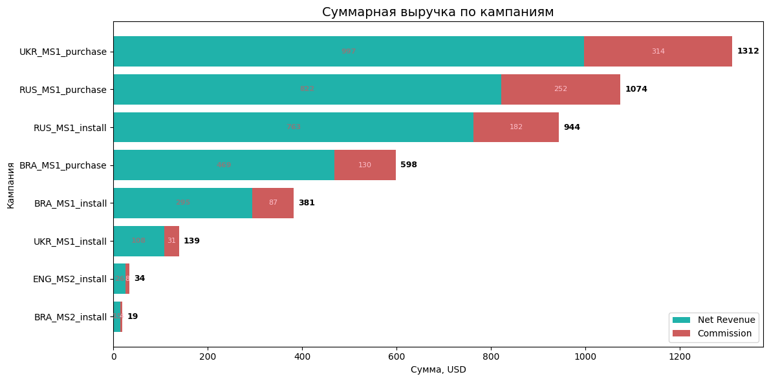
 |  |  |  |  |  |  |  |  |  |  |  |  | График наглядно демонстрирует распределение выручки между кампаниями. Лидерами по валовой выручке стали: 1) UKR_MS1_purchase -- 1312$, 2) RUS_MS1_purchase -- 1074$, 3) RUS_MS1_install -- 944$. Несмотря на высокую валовую выручку, низкий ROI и длительный Payback делают кампанию неэффективной. Несмотря на высокие абсолютные значения, эффективность этих кампаний различается. Это подчёркивает важность анализа не только по объёму дохода, но и по возврату инвестиций. Отдельное внимание заслуживает соотношение комиссий: в некоторых кампаниях они составляют до 24% от валовой выручки, что снижает итоговую маржинальность.

Gross = с комиссией, Net = за вычетом.

Рекомендации:

1. Оптимизация закупки по качеству аудитории: следует усиливать кампании, подобные UKR_MS1_purchase, где высокая стоимость приводит к высокой выручке за счёт платящих пользователей. 2. Кампании MS2 с оптимизацией на установки показывают слабую конверсию. Рекомендуется: протестировать другие аудитории и креативы либо временно остановить кампании до переработки стратегии. 3. Анализ и сегментация профиля платящих пользователей. Работа над стратегией их удержания и активации для повторных покупок. 4. Работа с платёжными системами и поиск альтернативных с более низкой комиссией. Стимуляция пользователей переходить на Payment_system_4 (с нулевой ставкой комиссии) через скидки, бонусы или эксклюзивные предложения. 5. Провести анализ динамики регистраций по дням с акцентом на выявленные аномальные пики и спады. (Подробнее в расчётном файле.) 6. Уделить особое внимание метрикам оценки успешности кампаний на ранних стадиях: Retention rate (D1, D3, D7), ARPU, ARPPU, CR в первый платеж (в окне 7 дней), ROI (D7, D14, D30), ROAS, ROMI, ARPDAU, ARPWAU, ARPMAU, Tutorial Retention Rate, Tutorial Completion Rate, Tutorial Skip Rate, выполнение ключевых действий (Product Event Funnel), Sessions per User, Time to First Purchase. (Подробнее в расчётном файле.)

Ссылка на расчётный файл Jupyter Notebook: |  |  | https://drive.google.com/drive/folders/1SviuQMO8uSXcHD7JNIgP0XO3PWHTe-aY?usp=sharing

Исполнитель
Игорь Сасимович
http://t.me/ihar367
ihar.sasimovich@gmail.com

